Sheet1
Αρχική λύση | Ποσότητες (τόνοι)
 | Πηγή 1 | Πηγή 2
 | x1 | x2
 | 1 | 1 | Σύνολο |  | Περιορισμός
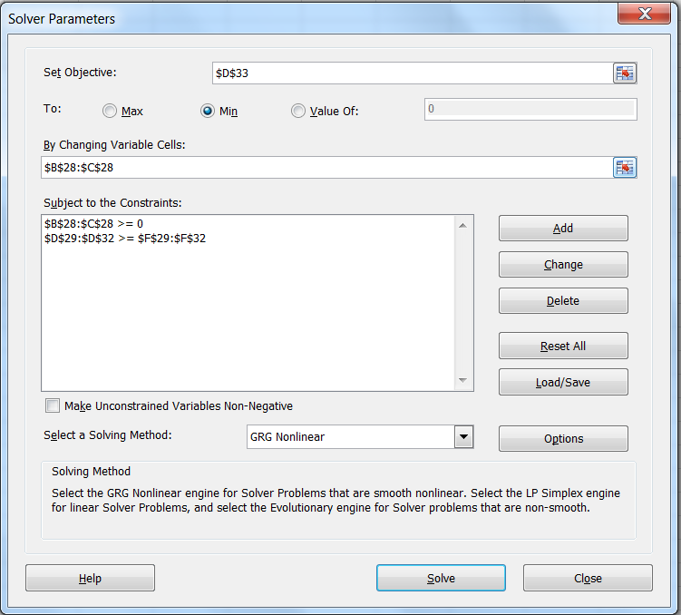
Χοντρό χαλίκι | 0.3 | 0.1 | 0.4 | >= | 10,000
Λεπτό χαλίκι | 0.45 | 0.3 | 0.75 | >= | 15,000
Χοντρή άμμος | 0.2 | 0.45 | 0.65 | >= | 20,000
Λεπτή άμμος | 0.05 | 0.15 | 0.2 | >= | 5,000
Κόστος | 15 | 17 | 32
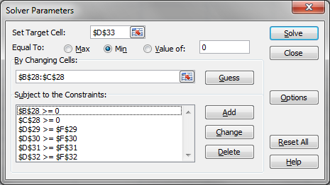

Βέλτιστη λύση | Ποσότητες (τόνοι)
 | Πηγή 1 | Πηγή 2
 | x1 | x2
 | 21,739 | 34,783 | Σύνολο |  | Περιορισμοί
Χοντρό χαλίκι | 6,522 | 3,478 | 10,000 | >= | 10,000
Λεπτό χαλίκι | 9,783 | 10,435 | 20,217 | >= | 15,000
Χοντρή άμμος | 4,348 | 15,652 | 20,000 | >= | 20,000
Λεπτή άμμος | 1,087 | 5,217 | 6,304 | >= | 5,000
Κόστος | 326,087 | 591,304 | 917,391

Τιμές μεταβλητών
Υπολογισμοί
Ελαχιστοποίηση
Περιορισμοί

Τοποθετήστε τον κέρσορα στα διάφορα κελιά για να δείτε τους υπολογισμούς
Ανοίξτε τη συνάρτηση Data->Solver για να δείτε την πλήρη δομή του μοντέλου βελτιστοποίησης

